関東発シンガポール経由サービス (2025.12)
 |  |  | 2025年12月関東発シンガポール経由サービス
貨物搬入場所【CFS】
◎東京
株式会社日新 東京ロジスティクスセンター 保税コード：1AW72 所在地：東京都江東区青海3-4-19 青海流通センター 1号棟 TEL: 03-3528-0581 FAX: 03-3528-0588
◎横浜 株式会社日新 南本牧物流センター 保税コード：2EW26 所在地：横浜市中区かもめ町9 TEL:045-623-7255 FAX:045-623-8650
SINGAPORE向け |  |  |  | 更新日： | 2025-12-12
Vessel | Voyage | CFS CUT TYO | CFS CUT YOK | Loading | ETA
WAN HAI 370 | S023 |  | 12/11(木) | YOKOHAMA 12/12 - 12/13 | 12/23
NYK ORION | 080W | 12/11(木) |  | TOKYO 12/14 - 12/15 | 12/22
WAN HAI 368 | S031 |  | 12/18(木) | YOKOHAMA 12/19 - 12/20 | 12/30
NYK DAEDALUS | 098S |  | 12/17(水) | YOKOHAMA 12/21 | 12/31
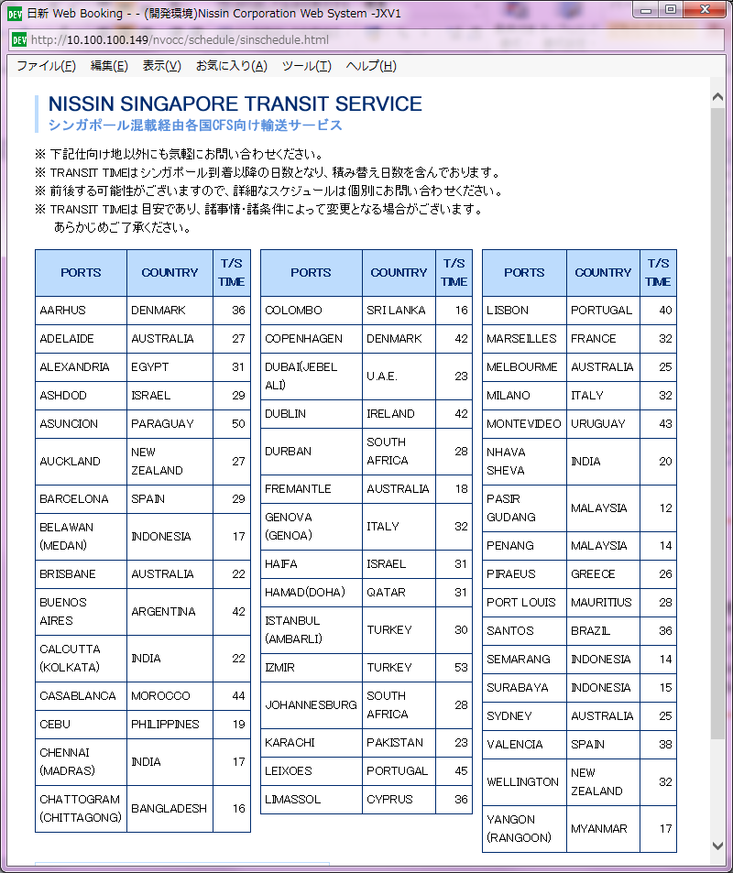
ONE HANOI | 053W | 12/18(木) |  | TOKYO 12/21 - 12/22 | 12/29
WAN HAI 372 | S022 |  | 12/25(木) | YOKOHAMA 12/26 - 12/27 | 01/06
ONE ORPHEUS | 075W | 12/24(水) |  | TOKYO 12/28 - 12/29 | 01/05

関東発シンガポール経由サービス (2026.1)
 |  |  | 2026年1月関東発シンガポール経由サービス

貨物搬入場所【CFS】
◎東京
株式会社日新 東京ロジスティクスセンター 保税コード：1AW72 所在地：東京都江東区青海3-4-19 青海流通センター 1号棟 TEL: 03-3528-0581 FAX: 03-3528-0588
◎横浜 株式会社日新 南本牧物流センター 保税コード：2EW26 所在地：横浜市中区かもめ町9 TEL:045-623-7255 FAX:045-623-8650
SINGAPORE向け |  |  |  | 更新日： | 2025-12-12
Vessel | Voyage | CFS CUT TYO | CFS CUT YOK | Loading | ETA
BACH | 025S |  | 01/07(水) | YOKOHAMA 01/11 | 01/21
WAN HAI 368 | S032 |  | 01/15(木) | YOKOHAMA 01/16 - 01/17 | 01/27
SPIL KARTINI | 012S |  | 01/14(水) | YOKOHAMA 01/18 | 01/28
ONE OLYMPUS | 079W | 01/15(木) |  | TOKYO 01/18 - 01/19 | 01/26
WAN HAI 372 | S023 |  | 01/22(木) | YOKOHAMA 01/23 - 01/24 | 02/03
NYK DAEDALUS | 099S |  | 01/21(水) | YOKOHAMA 01/25 | 02/04
NYK VENUS | 082W | 01/22(木) |  | TOKYO 01/25 - 01/26 | 02/02
INTERASIA TENACITY | S017 |  | 01/29(木) | YOKOHAMA 01/30 - 01/31 | 02/10
NAGOYA TOWER | 026S |  | 01/28(水) | YOKOHAMA 02/01 | 02/11
ONE HUMEN | 098W | 01/29(木) |  | TOKYO 02/01 - 02/02 | 02/09

